Část 2b
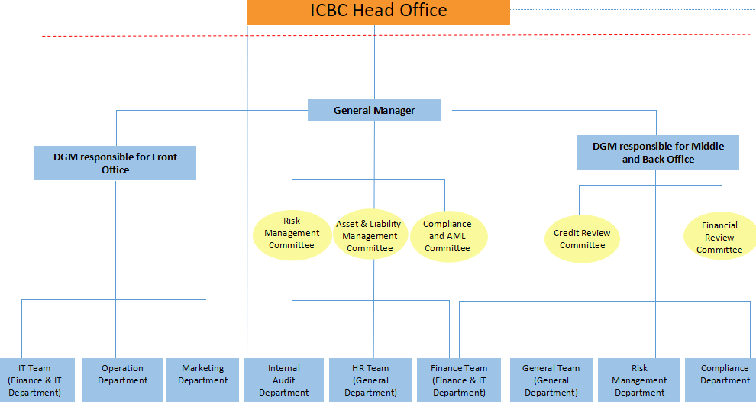
Část 2b
Údaje o pobočce banky z jiného než členského státu III

Údaje o pobočce banky z jiného než členského státu |  |  | Vyhláška č. 163/2014 Sb., Příloha č. 13

Informace platné k datu: |  | 30/06/2023
Organizační struktura pobočky banky | Počet obchodních míst | 1 | Bod 2 písm. f)
 | Počet pracovníků (přepočtený stav) | 28
 | Organizační struktura povinné osoby (graficky se znázorní níže)

